상품제안서
사각 다기능 다이얼 손목시계 STW-1418 | 상품코드: F02162

 |  |  |  |  |  |  | 02-412-0044 | www.easy1.co.kr
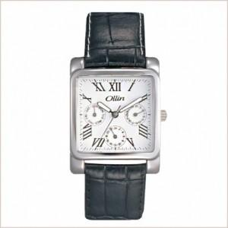

【상세/제작정보】 | *재질:소가죽밴드 *건전지:라튬전지 *시계문자판 인쇄가능(실크인쇄)

【인쇄/포장옵션】 | 실크 / 포장지포장

【공급단가】 | 수량 | 20~ | 100~ | 300~ | 500~ | 1,000~
*VAT별도 | 단가 | 33,000원 | 32,500원 | 30,000원 | 28,800원 | 28,080원

【상품 URL】 | http://www.easy1.co.kr/src/goods_detail.php?gdno=2162

